상품제안서
시즈넬 선물세트 둥근 진공 텀블러 450ml+카카오 무릎담요 | 상품코드: F28002

 |  |  |  |  |  |  | 02-412-0044 | www.easy1.co.kr
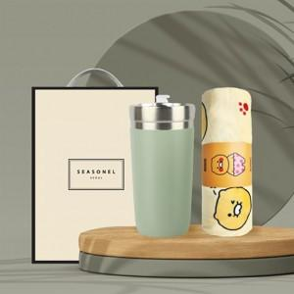

【상세/제작정보】

【인쇄/포장옵션】 | 레이저, 자수 / 포장불가능

【공급단가】 | 수량 | 100~ | 300~ | 500~ | 1,000~ | 3,000~
*VAT별도 | 단가 | 24,720원 | 24,300원 | 23,680원 | 23,270원 | 22,660원

【상품 URL】 | http://www.easy1.co.kr/src/goods_detail.php?gdno=28002

